微生信示例164

市 | 值 | 微生信，您身边的数据分析，可视化专家
长春市 | 5222 | https://www.bioinformatics.com.cn/plot_basic_china_jilin_heatmap_164
吉林市 | 330
四平市 | 25 | 输出示例图
辽源市 | 1336
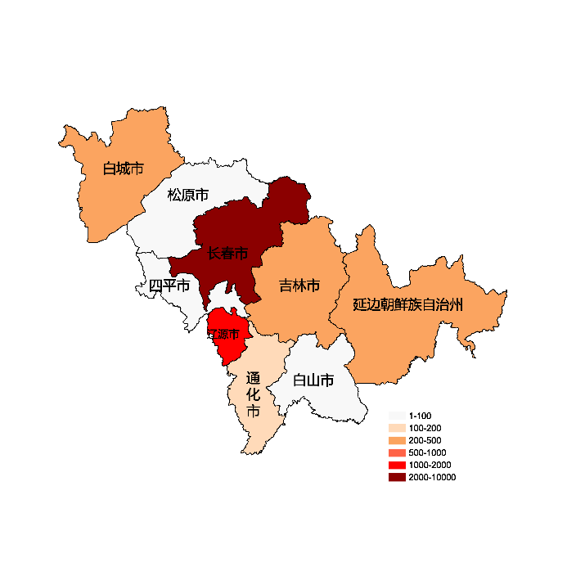
通化市 | 110
白山市 | 93
松原市 | 16
白城市 | 235
延边朝鲜族自治州 | 331

 |  | 注：1，需要带首行；2，仅改数字，各市名字不要改；3，仅供交流学习

 |  | 使用问题，或数据分析合作意向
 |  | 请微信扫码联系我们

